書式１ 自己評価結果
 |  |  |  |  | 2024.03改訂
情報アクセシビリティ自己評価様式（書式１ 自己評価結果）
作成日： 2025 年 11 月 11 日
 |  |  |  | 製品画像
企業・団体名 | 合同会社ファービヨンド |  |  | 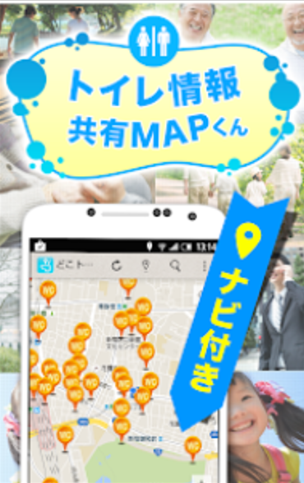

ICT機器・サービス名称 | トイレ情報共有マップくん

型番

ICT機器・サービス概要

問合せ先 | TEL: 03-6457-7645

ウェブサイトURL | https://far-beyond.biz/maps_official/

機能性能
配慮対象項目 |  | 評価結果 | 概要
視力なしでの使用（全盲） |  | 部分的に対応している | 本サービスは主に地図を視覚的に操作することを前提としており、完全に視力を必要としない操作モードは未実装である。
製品・サービスが視覚的な操作モードで提供される場合、視力を必要としない操作モードが用意されているか
限られた視力での使用（弱視、ロービジョン） |  | 部分的に対応している | 限られた視力の利用者向けの特別なモードは現時点では未実装である。
製品・サービスが視覚的な操作モードで提供される場合、限られた視力で対応可能な操作モードが用意されているか
色知覚なしでの使用 |  | 部分的に対応している | 地図上に重ねて表示されるポップアップ内の小さい灰色文字、または薄いグレー背景上の文字については、環境（デバイスの輝度や日光下）によって視認性が下がる場合がある。
製品・サービスが視覚的な操作モードで提供される場合、色知覚を必要としない操作モードが用意されているか
聴力なしでの使用（全ろう） |  | 対応する必要がない | 聴覚に頼らずサービスが利用できる
製品・サービスが聴覚的な操作モードで提供される場合、聴力を必要としない操作モードが用意されているか
限られた聴力での使用（難聴） |  | 対応する必要がない | 聴覚に頼らずサービスが利用できる
製品・サービスが聴覚的な操作モードで行われる場合、強化された音声機能によって限られた聴力を補う操作モードが提供されているか
発話能力なしでの使用 |  | 対応する必要がない | 音声入力を利用できない環境や利用者であっても、 全ての操作を問題なく行うことができる
製品・サービスが発話による操作モードで行われる場合、音声入力を必要としない操作モードが用意されているか
限られた器用さ又は力での使用 |  | 部分的に対応している | ワンタップでは情報を取得するのは難しい（一度ピンをタップすると登録されている地点情報の名前が表示され、インフォメーションマークが表示されるので、そこをタップすると詳しい施設情報の確認ができる仕様のため。）
製品・サービスが手の動作を必要とする場合、細かい運動制御等を必要としない操作モード、または限られた力で対応可能な操作モードが用意されているか
限られた手の届く範囲での使用 |  | 対応している | 対応している達成基準 2.1.1 キーボードの達成基準 2.1.2 キーボードトラップなしの達成基準 指先の動作に制限がある利用者にも対応しやすい
製品・サービスが手動による操作モードで提供される場合、手の届く範囲で対応可能な操作モードが用意されているか
光の点滅による影響の最小化（光感受性発作） |  | 部分的に対応している | マップアプリには広告が導入されている為、表示される広告の内容によっては点滅やフラッシュのような効果が出る可能性は残る
製品が視覚的な操作モードで提供される場合、光感受性発作を引き起こすリスクを最小化するような配慮がなされているか

配慮対象項目 |  | 評価結果 | 概要
プライバシー |  | 対応していない | アクセシビリティに特化したプライバシーのモードはない。その一方で、利用者の個人情報について「プライバシーポリシー」を策定・公表しており、、安全管理措置、お問い合わせ先等を明示している。https://far-beyond.biz/private-policy
製品・サービスがアクセシビリティ機能を提供する場合、アクセシビリティ機能を使用するにあたりプライバシーが守られる操作モードが用意されているか

サポート対応
配慮対象項目 |  | 評価結果 | 概要
ドキュメントとサポートサービス |  | 対応している | アプリの利用に関する問い合わせや操作支援については、社内の問い合わせ窓口にて個別に対応している。自治体や障害者支援団体に 対応し、サービス普及によるアクセシビリティ向上に技術協力をしてきた実績がある。https://far-beyond.biz/contact
製品の取扱説明書や問合せ先が提供されているか。また、アクセシビリティに配慮したサポート（取扱説明書、電話や手話（筆記）窓口、FAX等）が提供されているか。

用いた技術基準 | JIS X 8341-3:2016（＝WCAG 2.1に準拠） に基づく

試験方法

免責事項 | 本評価は、現時点（2025年11月時点）で確認可能な画面および操作フローを対象としたものであり、 すべての利用環境・端末・OS設定における完全な動作を保証するものではありません。

